変更届出書
（様式第２号）
指定障害福祉サービス事業所/指定障害者支援施設
指定障害児通所支援事業所/指定障害児入所施設
指定特定相談支援事業所/指定一般相談支援事業所/指定障害児相談支援事業所
 |  |  |  |  |  | 変更届出書
 |  |  |  |  |  |  |  |  |  | 年 | 月 | 日
 |  |  |  | 青森県知事 殿
 |  |  |  |  |  | 所在地
 |  |  |  |  | 申請者 | 名称
 |  |  |  |  |  | 代表者氏名

 | 次のとおり指定を受けた内容を変更しましたので届け出ます。

 | FALSE | 指定障害福祉サービス事業所等の指定に係る事項の変更の届出先（以下「指定権者」という。）と指定障害福祉サービス
 |  | 事業所等の業務管理体制の整備に関する事項の変更の届出先（以下「監督権者」という。）が同一の自治体であり、かつ、
 |  | 変更事項が「事業所（施設）の所在地」又は「申請者の代表者の氏名、生年月日、住所及び職名」の場合であって、同事項
 |  | に係る事実の確認に支障がないと認めるときは、監督権者への変更の届出又は届出書への記載については、指定権者
 |  | への変更の届出があったことをもって省略させることができることとされているので、その場合には左のチェックボックス（□）
 |  | に✓を付してください。なお、当該変更届出を受理した指定権者は、当該変更届出の写しを監督権者へ回付してください。

 |  |  |  |  |  |  | 法人番号(13桁)
 |  |  |  |  |  |  | 事業所番号
 | 指定を受けた内容を変更した事業所又は施設 |  |  |  |  |  | 名称

 |  |  |  |  |  |  | 所在地

 | サービスの種類
 | 変更年月日 |  |  |  |  |  |  | 年 | 月 |  | 日
 | 変更があった事項（該当に○） |  |  |  |  |  | 変更の内容
 |  |  | 事業所（施設）の名称 |  |  |  | （変更前）
 |  |  | 事業所（施設）の所在地
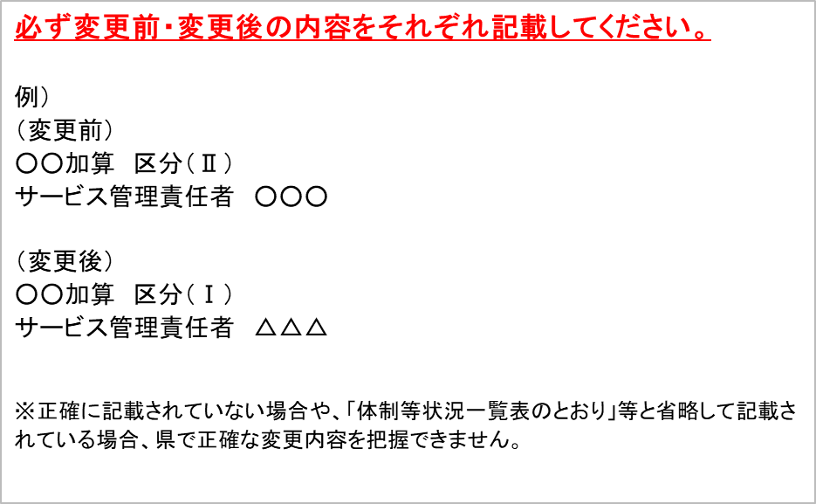
 |  |  | 事業所（施設）の連絡先（電話番号）
 |  |  | 申請者の名称
 |  |  | 申請者の主たる事務所の所在地
 |  |  | 申請者の代表者の氏名、生年月日、住所及び職名
 |  |  | 法人等の種類
 |  |  | 登記事項証明書又は条例等（当該事業に関するものに限る。）
 |  |  | 共生型サービスの該当有無
 |  |  | 事業所（施設）の構造概要・平面図・設備の概要
 |  |  | 障害児対象事業の該当有無
 |  |  | 利用する障害児の推定数
 |  |  | 利用者又は入所者の定員 |  |  |  | （変更後）
 |  |  | 管理者の氏名、生年月日、住所及び経歴
 |  |  | サービス管理（提供）責任者又は児童発達支援管理責任者の氏名、生年月日、住所及び経歴
 |  |  | 指定地域相談支援の提供に当たる者又は相談支援専門員の氏名、生年月日、住所及び経歴
 |  |  | 運営規程
 |  |  | 協力医療機関・協力歯科医療機関の名称・診療科名・契約内容
 |  |  | 提携就労支援機関の名称
 |  |  | 提供する障害福祉サービス等の種類
 |  |  | 第三者委託により提供する障害福祉サービス等の種類等
 |  |  | 事業実施形態（事業所の種別等）
 |  |  | 従業者の勤務の体制及び勤務形態
 |  |  | その他

 | (備考) |  | 1 | 変更届の提出に際しては、必要書類を添付してください。
 |  |  | 2 | 「変更があった事項」の「変更の内容」は、変更前と変更後の内容が具体的に分かるように記入してください。

